PERT
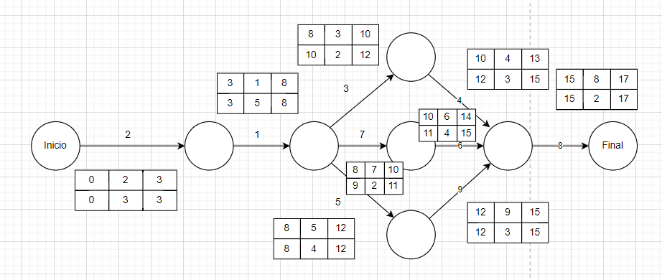
$$Tiempo esperado= \frac{Top+4Tprob+Tpesi}{6}$$
Top = Tiempo optimista
Tprob = Tiempo más probable
Tpesi = Tiempo pesimista
TE = Tiempo esperado
V = Varianza
Vrc = Varianza de la ruta crítica
$$Varianza= {\left(\frac{Tpes−Topt}{6}\right)}^{2}$$
Tarea | Precedencia | Tiempo más probable | Tiempo Optimista | Tiempo Pesimista | Tiempo Esperado | Varianza
1 | 2 | 5 | 4 | 7 | 5.17 | 0.25
2 | - | 3 | 2 | 4 | 3.00 | 0.11
3 | 1 | 2 | 1 | 4 | 2.17 | 0.25
4 | 3 | 3 | 2 | 4 | 3.00 | 0.11
$$Desviación Estándar= \sqrt{\sum{Vrc}}$$
5 | 1 | 4 | 2 | 5 | 3.83 | 0.25
6 | 7 | 4 | 2 | 6 | 4.00 | 0.44
7 | 1 | 2 | 1 | 3 | 2.00 | 0.11
8 | 4,6,9 | 2 | 1 | 3 | 2.00 | 0.11
$$Z=\frac{(Fecha buscada −fecha esperada)}{Desviación estándar}$$
9 | 5 | 3 | 2 | 5 | 3.17 | 0.25

¿Cuál es la probabilidad de que el proyecto se termine en menos de 16 días?
RC | 2-1-5-9-8
Desviación estándar |  | 0.98601329718

Z | -1.0141851057
P(z) | 15.62% | 15.52% | ESTA ES LA PROBABILIDAD QUE TERMINE ANTES DE LOS 16 DÍAS
1-P(Z) | 84.38% |  | ESTA ES LA PROBABILIDAD QUE TERMINE DESPUÉS DE LOS 16 DÍAS

CPM
Con los siguientes datos, encontrar el delta de tiempo y la pendiente
$$∆T=Tiempo Normal −Tiempo límite$$
$$∆C=Costo Límite−Costo Normal$$
$$Pendiente= \frac{∆C}{∆T}$$
Tarea | Precedencia | Tiempo Normal | Tiempo Límite | Costo Normal | Costo Límite | Delta Tiempo | Delta Costo | Pendiente
1 | 2 | 5 | 4 | 100.00 | 150.00 | 1 | 50.00 | 50.00
2 | - | 3 | 3 | 50.00 | 50.00 | 0 | 0.00 | 0.00
3 | 1 | 2 | 2 | 80.00 | 80.00 | 0 | 0.00 | 0.00
4 | 3 | 3 | 2 | 80.00 | 85.00 | 1 | 5.00 | 5.00
5 | 1 | 4 | 2 | 60.00 | 80.00 | 2 | 20.00 | 10.00
6 | 7 | 4 | 2 | 100.00 | 150.00 | 2 | 50.00 | 25.00
7 | 1 | 2 | 2 | 30.00 | 30.00 | 0 | 0.00 | 0.00
8 | 4,6,9 | 2 | 2 | 500.00 | 500.00 | 0 | 0.00 | 0.00
9 | 5 | 3 | 2 | 180.00 | 240.00 | 1 | 60.00 | 60.00

Costo Total Normal = 100+50+80+80+60+100+30+500+180 = 1180

Partiendo de la Ruta Crítica, realice el análisis de las actividades a realizar.

Realizamos la siguiente tabla

Actividad | 1 | 2 | 3 | 4 | 5 | 6 | 7 | 8 | 9 | Duración
Pendiente | 50 | 0 | 0 | 5 | 10 | 25 | 0 | 0 | 60
ΔTiempo | 1 | 0 | 0 | 1 | 2 | 2 | 0 | 0 | 1
T Normal | 5 | 3 | 2 | 3 | 4 | 4 | 2 | 2 | 3
Ruta
I | X | X |  |  | X |  |  | X | X | 17
II | X | X | X | X |  |  |  | X |  | 15
III | X | X |  |  |  | X | X | X |  | 16

De la ruta crítica, buscamos la actividad con menor pendiente que se pueda reducir en tiempo

Actividad | 1 | 2 | 3 | 4 | 5 | 6 | 7 | 8 | 9 | Duración | (1) - 5
Pendiente | 50 | 0 | 0 | 5 | 10 | 25 | 0 | 0 | 60 |  | 10
ΔTiempo | 1 | 0 | 0 | 1 | 2 | 2 | 0 | 0 | 1
T Normal | 5 | 3 | 2 | 3 | 4 | 4 | 2 | 2 | 3
Ruta
I | X | X |  |  | X |  |  | X | X | 17 | 16
II | X | X | X | X |  |  |  | X |  | 15 | 15
III | X | X |  |  |  | X | X | X |  | 16 | 16

Buscamos la menor combinación de actividades de la o las rutas críticas que sumen la menor pendiente

Actividad | 1 | 2 | 3 | 4 | 5 | 6 | 7 | 8 | 9 | Duración | (1) - 5 | (1) - 6, 5
Pendiente | 50 | 0 | 0 | 5 | 10 | 25 | 0 | 0 | 60 |  | 10 | 35
ΔTiempo | 1 | 0 | 0 | 1 | 1 | 2 | 0 | 0 | 1
T Normal | 5 | 3 | 2 | 3 | 4 | 4 | 2 | 2 | 3
Ruta
I | X | X |  |  | X |  |  | X | X | 17 | 16 | 15
II | X | X | X | X |  |  |  | X |  | 15 | 15 | 15
III | X | X |  |  |  | X | X | X |  | 16 | 16 | 15

Actividad | 1 | 2 | 3 | 4 | 5 | 6 | 7 | 8 | 9 | Duración | (1) - 5 | (1) - 6, 5 | (1) -1
Pendiente | 50 | 0 | 0 | 5 | 10 | 25 | 0 | 0 | 60 |  | 10 | 35 | 50
ΔTiempo | 0 | 0 | 0 | 1 | 0 | 1 | 0 | 0 | 1
T Normal | 5 | 3 | 2 | 3 | 4 | 4 | 2 | 2 | 3
Ruta
I | X | X |  |  | X |  |  | X | X | 17 | 16 | 15 | 14
II | X | X | X | X |  |  |  | X |  | 15 | 15 | 15 | 14
III | X | X |  |  |  | X | X | X |  | 16 | 16 | 15 | 14

Actividad | 1 | 2 | 3 | 4 | 5 | 6 | 7 | 8 | 9 | Duración | (1) - 5 | (1) - 6, 5 | (1) -1 | (1) - 4,6,9
Pendiente | 50 | 0 | 0 | 5 | 10 | 25 | 0 | 0 | 60 |  | 10 | 35 | 50 | 90
ΔTiempo | 0 | 0 | 0 | 0 | 0 | 0 | 0 | 0 | 0
T Normal | 5 | 3 | 2 | 3 | 4 | 4 | 2 | 2 | 3
Ruta
I | X | X |  |  | X |  |  | X | X | 17 | 16 | 15 | 14 | 13
II | X | X | X | X |  |  |  | X |  | 15 | 15 | 15 | 14 | 13
III | X | X |  |  |  | X | X | X |  | 16 | 16 | 15 | 14 | 13

Dado que ya no se puede reducir más tiempo el proyecto, este sería el menor tiempo posible de realización

 | El proyecto se puede reducir a 13 días, con un costo adicional de 185

TABLA NORMAL
